経路検索API仕様変
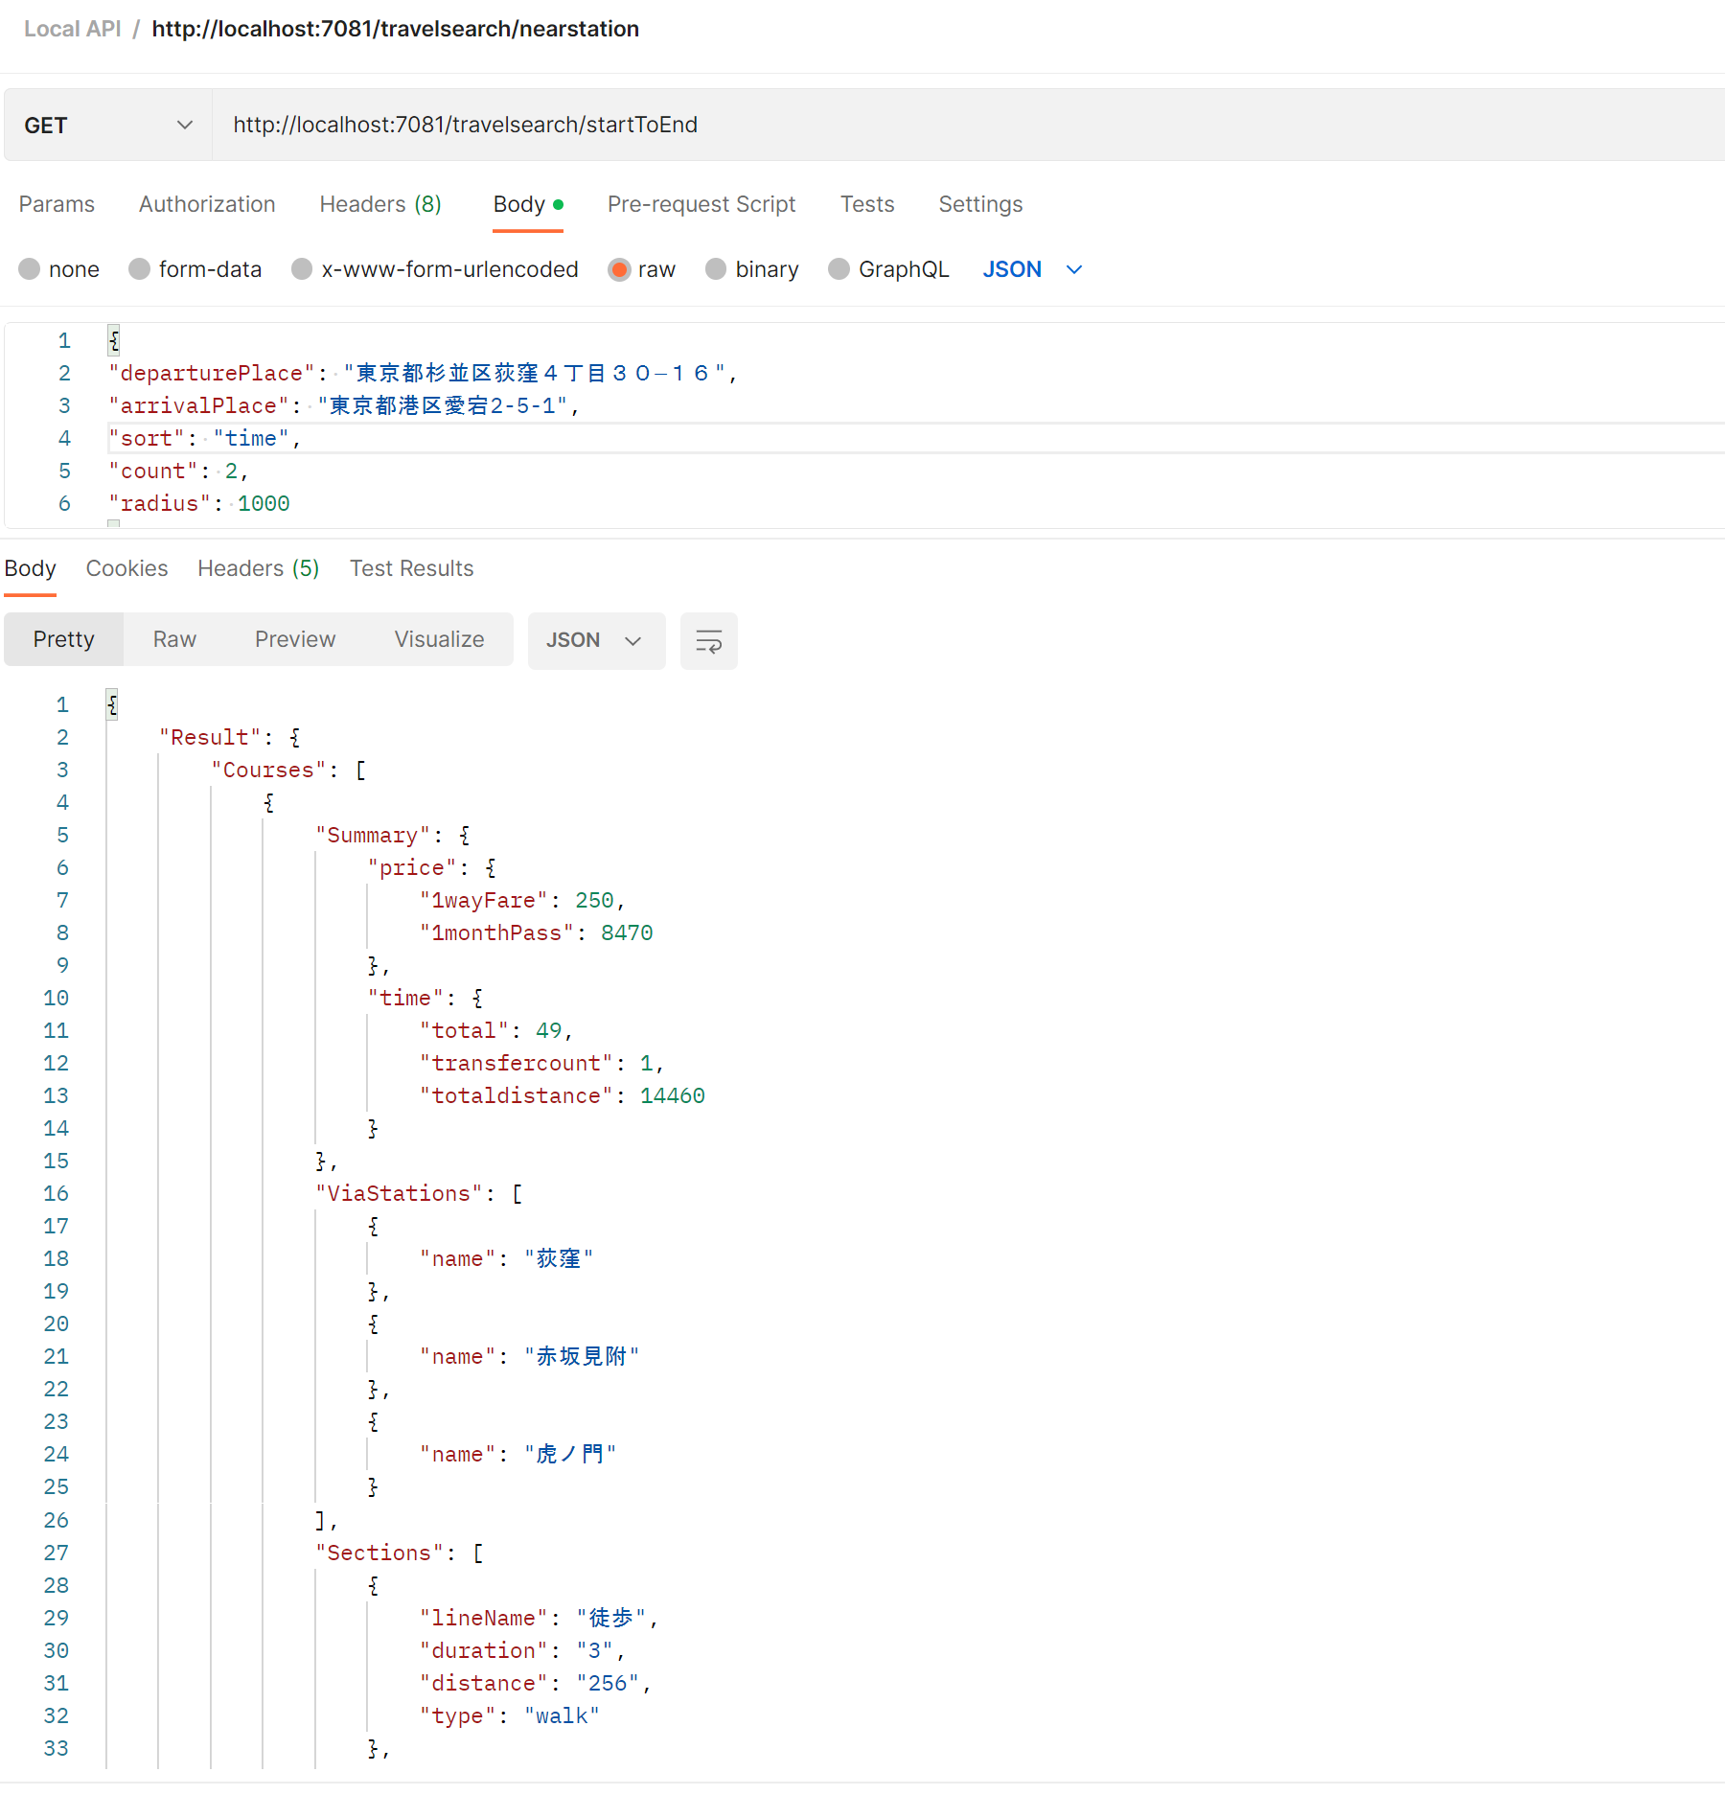
仕様 - 経路検索API

リクエストパラメータ：

URI : | http://localhost:7081/travelsearch/startToEnd

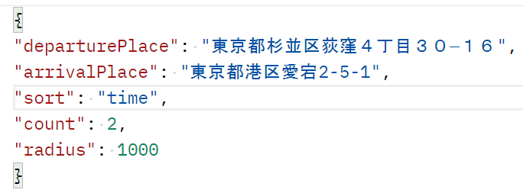
Name |  | Type | Required | Description
departurePlace |  | string | 〇 | 出発地
arrivalPlace |  | string | 〇 | 到着地
sort |  | string | --- | ソート順（time:時間順（デフォルト）、1wayFare: 片道運賃順、1monthPass:１か月定期券料金順）
count |  | Integer | --- | 最大検索件数 （デフォルト20件）
radius |  | Integer | --- | 検索範囲半径(m) （デフォルト1000）

レスポンス:

Name |  |  |  |  | Description
Result |  |  |  |  | レスポンスのルート要素
Result / Courses |  |  |  |  | 経路を表す要素
Result / Courses / Summary |  |  |  |  | 経路のサマリを表す要素
Result / Courses / Summary / Price |  |  |  |  | 経路の各種費用を表す要素
Result / Courses / Summary / Price / 1wayFare |  |  |  |  | 片道運賃
Result / Courses / Summary / Price / 1monthPass |  |  |  |  | 1か月定期券料金
Result / Courses / Summary / Time |  |  |  |  | 経路の各種時間を表す要素
Result / Courses / Summary / Time / total |  |  |  |  | 経路の合計所要時間
Result / Courses / Summary / Time / transfercount |  |  |  |  | 乗換回数
Result / Courses / Summary / Time / totaldistance |  |  |  |  | 総距離(m)
Result / Courses / ViaStations |  |  |  |  | 経路の経由駅を表す要素
Result / Courses / ViaStations / name |  |  |  |  | 駅名
Result / Courses / Sections |  |  |  |  | 経路の区間を表す要素
Result / Courses / Sections / lineName |  |  |  |  | 路線名
Result / Courses / Sections / timeOnBoard |  |  |  |  | 乗車時間
Result / Courses / Sections / distance |  |  |  |  | 距離(m)
Result / Courses / Sections / type |  |  |  |  | 交通種別（電車・徒歩・バス）

